Datos personales
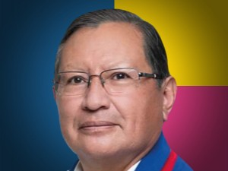

Nombres: | Mariano
Apellidos: | Curicama Guamán
Facebook: | https://www.facebook.com/MarianoCuricamaG
Twitter:
Descripción:

